Ｂ－６－１がん検診_胃
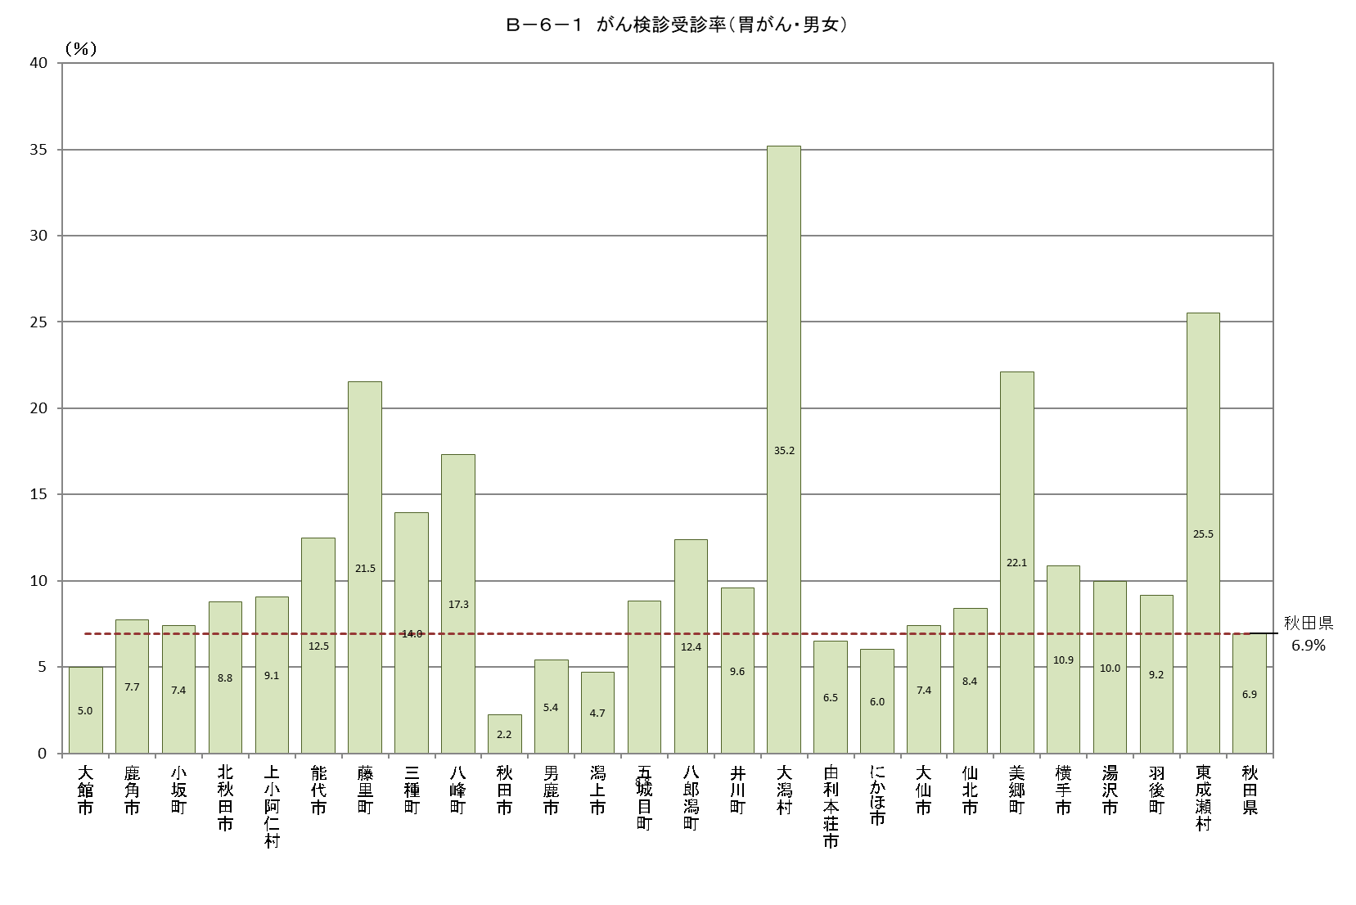
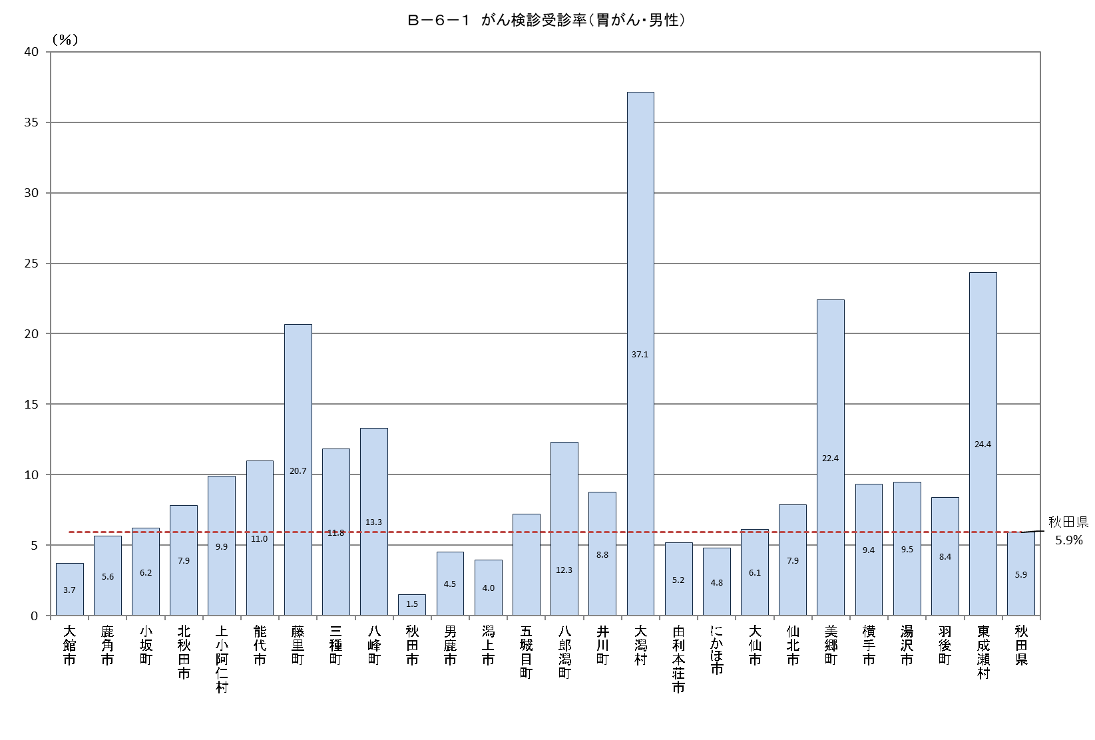
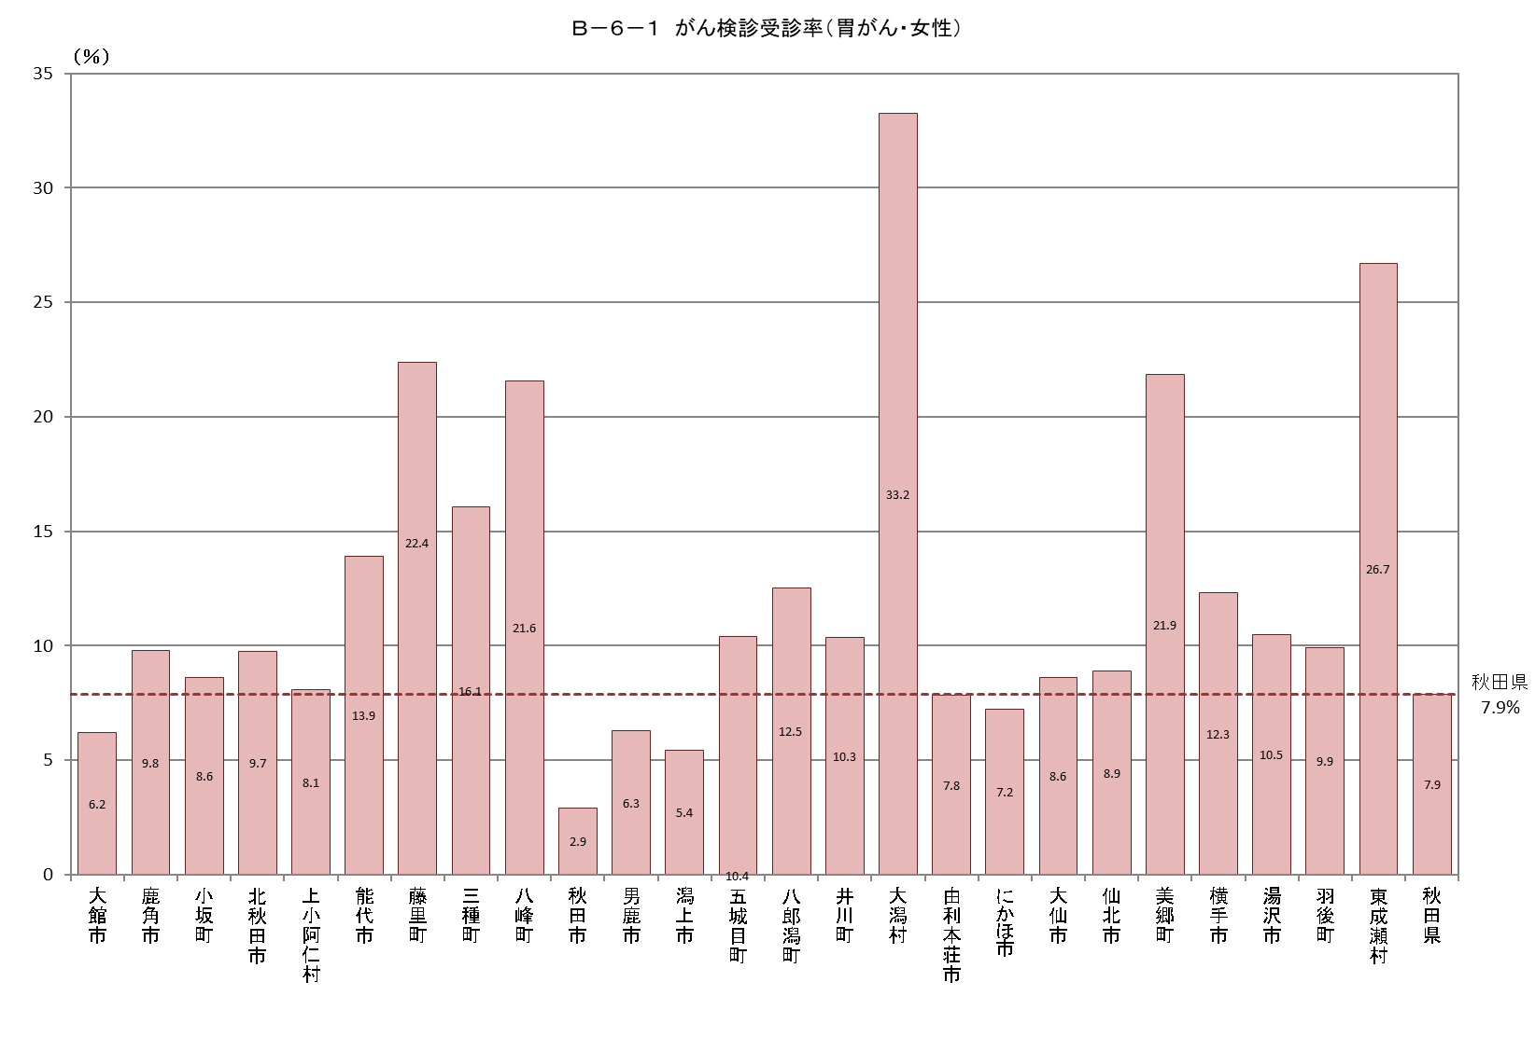
Ｂ－６－１ がん検診受診率 |  |  |  |  |  |  |  |  |  |  |  |  | Ｂ－６－１ がん検診受診率 |  |  |  |  |  |  |  |  |  |  |  |  | Ｂ－６－１ がん検診受診率
【胃がん・男女】 |  |  |  |  |  |  |  |  |  |  |  | 厚生労働省地域保健・健康増進事業報告(健康増進編)市区町村表 | 【胃がん・男性】 |  |  |  |  |  |  |  |  |  |  |  | 厚生労働省地域保健・健康増進事業報告(健康増進編)市区町村表 | 【胃がん・女性】 |  |  |  |  |  |  |  |  |  |  |  | 厚生労働省地域保健・健康増進事業報告(健康増進編)市区町村表
市町村 | 対象者数（人） | 受診者数（人） |  |  |  | 受診率（％） | 令和２年度受診者数 |  | 令和３年度受診者数 |  | 連続受診者数 |  | 市町村 | 対象者数（人） | 受診者数（人） |  |  |  | 受診率（％） | 令和２年度受診者数 |  | 令和３年度受診者数 |  | 連続受診者数 |  | 市町村 | 対象者数（人） | 受診者数（人） |  |  |  | 受診率（％） | 令和２年度受診者数 |  | 令和３年度受診者数 |  | 連続受診者数
 |  |  | 令和２年度 | 令和３年度 | 連続 |  | 集団検診 | 個別検診 | 集団検診 | 個別検診 | 集団検診 | 個別検診 |  |  |  | 令和２年度 | 令和３年度 | 連続 |  | 集団検診 | 個別検診 | 集団検診 | 個別検診 | 集団検診 | 個別検診 |  |  |  | 令和２年度 | 令和３年度 | 連続 |  | 集団検診 | 個別検診 | 集団検診 | 個別検診 | 集団検診 | 個別検診
大館市 | 19,631 | 981 | 11 | 977 | 7 | 5.0 | 0 | 11 | 966 | 11 | 1 | 6 | 大館市 | 9,643 | 360 | 7 | 357 | 4 | 3.7 | 0 | 7 | 351 | 6 | 1 | 3 | 大館市 | 9,988 | 621 | 4 | 620 | 3 | 6.2 | 0 | 4 | 615 | 5 | 0 | 3
鹿角市 | 8,389 | 648 | 570 | 493 | 415 | 7.7 | 570 | 0 | 493 | 0 | 415 | 0 | 鹿角市 | 4,186 | 236 | 210 | 186 | 160 | 5.6 | 210 | 0 | 186 | 0 | 160 | 0 | 鹿角市 | 4,203 | 412 | 360 | 307 | 255 | 9.8 | 360 | 0 | 307 | 0 | 255 | 0
小坂町 | 1,432 | 106 | 10 | 96 | 0 | 7.4 | 10 | 0 | 96 | 0 | 0 | 0 | 小坂町 | 723 | 45 | 5 | 40 | 0 | 6.2 | 5 | 0 | 40 | 0 | 0 | 0 | 小坂町 | 709 | 61 | 5 | 56 | 0 | 8.6 | 5 | 0 | 56 | 0 | 0 | 0
北秋田市 | 8,560 | 753 | 452 | 555 | 254 | 8.8 | 452 | 0 | 516 | 39 | 251 | 3 | 北秋田市 | 4,280 | 336 | 202 | 252 | 118 | 7.9 | 202 | 0 | 240 | 12 | 116 | 2 | 北秋田市 | 4,280 | 417 | 250 | 303 | 136 | 9.7 | 250 | 0 | 276 | 27 | 135 | 1
上小阿仁村 | 618 | 56 | 34 | 54 | 32 | 9.1 | 32 | 2 | 50 | 4 | 30 | 2 | 上小阿仁村 | 334 | 33 | 18 | 33 | 18 | 9.9 | 18 | 0 | 32 | 1 | 18 | 0 | 上小阿仁村 | 284 | 23 | 16 | 21 | 14 | 8.1 | 14 | 2 | 18 | 3 | 12 | 2
能代市 | 14,679 | 1,835 | 1,314 | 1,205 | 684 | 12.5 | 719 | 595 | 708 | 497 | 394 | 290 | 能代市 | 7,130 | 785 | 605 | 512 | 332 | 11.0 | 385 | 220 | 357 | 155 | 225 | 107 | 能代市 | 7,549 | 1,050 | 709 | 693 | 352 | 13.9 | 334 | 375 | 351 | 342 | 169 | 183
藤里町 | 939 | 202 | 157 | 158 | 113 | 21.5 | 123 | 34 | 127 | 31 | 89 | 24 | 藤里町 | 479 | 99 | 75 | 81 | 57 | 20.7 | 56 | 19 | 62 | 19 | 41 | 16 | 藤里町 | 460 | 103 | 82 | 77 | 56 | 22.4 | 67 | 15 | 65 | 12 | 48 | 8
三種町 | 4,736 | 661 | 504 | 459 | 302 | 14.0 | 504 | 0 | 459 | 0 | 302 | 0 | 三種町 | 2,373 | 281 | 215 | 201 | 135 | 11.8 | 215 | 0 | 201 | 0 | 135 | 0 | 三種町 | 2,363 | 380 | 289 | 258 | 167 | 16.1 | 289 | 0 | 258 | 0 | 167 | 0
八峰町 | 2,126 | 368 | 167 | 250 | 49 | 17.3 | 0 | 167 | 104 | 146 | 12 | 37 | 八峰町 | 1,096 | 146 | 54 | 111 | 19 | 13.3 | 0 | 54 | 43 | 68 | 5 | 14 | 八峰町 | 1,030 | 222 | 113 | 139 | 30 | 21.6 | 0 | 113 | 61 | 78 | 7 | 23
秋田市 | 84,322 | 1,887 | 178 | 1,789 | 80 | 2.2 | 178 | 0 | 1,259 | 530 | 65 | 15 | 秋田市 | 40,457 | 613 | 66 | 573 | 26 | 1.5 | 66 | 0 | 427 | 146 | 23 | 3 | 秋田市 | 43,865 | 1,274 | 112 | 1,216 | 54 | 2.9 | 112 | 0 | 832 | 384 | 42 | 12
男鹿市 | 7,879 | 427 | 195 | 373 | 141 | 5.4 | 195 | 0 | 373 | 0 | 141 | 0 | 男鹿市 | 3,943 | 179 | 86 | 157 | 64 | 4.5 | 86 | 0 | 157 | 0 | 64 | 0 | 男鹿市 | 3,936 | 248 | 109 | 216 | 77 | 6.3 | 109 | 0 | 216 | 0 | 77 | 0
潟上市 | 9,424 | 445 | 212 | 342 | 109 | 4.7 | 212 | 0 | 277 | 65 | 104 | 5 | 潟上市 | 4,599 | 183 | 95 | 139 | 51 | 4.0 | 95 | 0 | 114 | 25 | 51 | 0 | 潟上市 | 4,825 | 262 | 117 | 203 | 58 | 5.4 | 117 | 0 | 163 | 40 | 53 | 5
五城目町 | 2,620 | 231 | 37 | 222 | 28 | 8.8 | 37 | 0 | 222 | 0 | 28 | 0 | 五城目町 | 1,301 | 94 | 11 | 94 | 11 | 7.2 | 11 | 0 | 94 | 0 | 11 | 0 | 五城目町 | 1,319 | 137 | 26 | 128 | 17 | 10.4 | 26 | 0 | 128 | 0 | 17 | 0
八郎潟町 | 1,733 | 215 | 83 | 187 | 55 | 12.4 | 83 | 0 | 187 | 0 | 55 | 0 | 八郎潟町 | 822 | 101 | 46 | 91 | 36 | 12.3 | 46 | 0 | 91 | 0 | 36 | 0 | 八郎潟町 | 911 | 114 | 37 | 96 | 19 | 12.5 | 37 | 0 | 96 | 0 | 19 | 0
井川町 | 1,359 | 130 | 81 | 96 | 47 | 9.6 | 81 | 0 | 96 | 0 | 47 | 0 | 井川町 | 673 | 59 | 31 | 46 | 18 | 8.8 | 31 | 0 | 46 | 0 | 18 | 0 | 井川町 | 686 | 71 | 50 | 50 | 29 | 10.3 | 50 | 0 | 50 | 0 | 29 | 0
大潟村 | 759 | 267 | 192 | 240 | 165 | 35.2 | 192 | 0 | 240 | 0 | 165 | 0 | 大潟村 | 380 | 141 | 101 | 135 | 95 | 37.1 | 101 | 0 | 135 | 0 | 95 | 0 | 大潟村 | 379 | 126 | 91 | 105 | 70 | 33.2 | 91 | 0 | 105 | 0 | 70 | 0
由利本荘市 | 21,374 | 1,394 | 966 | 944 | 516 | 6.5 | 847 | 119 | 827 | 117 | 462 | 54 | 由利本荘市 | 10,492 | 542 | 384 | 354 | 196 | 5.2 | 350 | 34 | 324 | 30 | 184 | 12 | 由利本荘市 | 10,882 | 852 | 582 | 590 | 320 | 7.8 | 497 | 85 | 503 | 87 | 278 | 42
にかほ市 | 6,806 | 410 | 42 | 396 | 28 | 6.0 | 0 | 42 | 325 | 71 | 6 | 22 | にかほ市 | 3,375 | 162 | 13 | 158 | 9 | 4.8 | 0 | 13 | 138 | 20 | 1 | 8 | にかほ市 | 3,431 | 248 | 29 | 238 | 19 | 7.2 | 0 | 29 | 187 | 51 | 5 | 14
大仙市 | 22,965 | 1,702 | 920 | 1,503 | 721 | 7.4 | 920 | 0 | 1,503 | 0 | 721 | 0 | 大仙市 | 11,160 | 685 | 356 | 606 | 277 | 6.1 | 356 | 0 | 606 | 0 | 277 | 0 | 大仙市 | 11,805 | 1,017 | 564 | 897 | 444 | 8.6 | 564 | 0 | 897 | 0 | 444 | 0
仙北市 | 7,083 | 594 | 479 | 440 | 325 | 8.4 | 479 | 0 | 440 | 0 | 325 | 0 | 仙北市 | 3,470 | 273 | 225 | 201 | 153 | 7.9 | 225 | 0 | 201 | 0 | 153 | 0 | 仙北市 | 3,613 | 321 | 254 | 239 | 172 | 8.9 | 254 | 0 | 239 | 0 | 172 | 0
美郷町 | 5,573 | 1,233 | 953 | 999 | 719 | 22.1 | 953 | 0 | 999 | 0 | 719 | 0 | 美郷町 | 2,714 | 608 | 473 | 500 | 365 | 22.4 | 473 | 0 | 500 | 0 | 365 | 0 | 美郷町 | 2,859 | 625 | 480 | 499 | 354 | 21.9 | 480 | 0 | 499 | 0 | 354 | 0
横手市 | 24,718 | 2,685 | 1,233 | 2,367 | 915 | 10.9 | 1,233 | 0 | 2,246 | 121 | 900 | 15 | 横手市 | 12,101 | 1,132 | 492 | 1,012 | 372 | 9.4 | 492 | 0 | 975 | 37 | 366 | 6 | 横手市 | 12,617 | 1,553 | 741 | 1,355 | 543 | 12.3 | 741 | 0 | 1,271 | 84 | 534 | 9
湯沢市 | 13,163 | 1,312 | 247 | 1,233 | 168 | 10.0 | 247 | 0 | 1,233 | 0 | 168 | 0 | 湯沢市 | 6,646 | 629 | 97 | 598 | 66 | 9.5 | 97 | 0 | 598 | 0 | 66 | 0 | 湯沢市 | 6,517 | 683 | 150 | 635 | 102 | 10.5 | 150 | 0 | 635 | 0 | 102 | 0
羽後町 | 4,445 | 408 | 263 | 312 | 167 | 9.2 | 263 | 0 | 312 | 0 | 167 | 0 | 羽後町 | 2,210 | 186 | 129 | 132 | 75 | 8.4 | 129 | 0 | 132 | 0 | 75 | 0 | 羽後町 | 2,235 | 222 | 134 | 180 | 92 | 9.9 | 134 | 0 | 180 | 0 | 92 | 0
東成瀬村 | 757 | 193 | 157 | 141 | 105 | 25.5 | 157 | 0 | 141 | 0 | 105 | 0 | 東成瀬村 | 390 | 95 | 75 | 74 | 54 | 24.4 | 75 | 0 | 74 | 0 | 54 | 0 | 東成瀬村 | 367 | 98 | 82 | 67 | 51 | 26.7 | 82 | 0 | 67 | 0 | 51 | 0
秋田県 | 276,090 | 19,143 | 9,457 | 15,831 | 6,145 | 6.9 | 8,487 | 970 | 14,199 | 1,632 | 5,672 | 473 | 秋田県 | 134,977 | 8,003 | 4,071 | 6,643 | 2,711 | 5.9 | 3,724 | 347 | 6,124 | 519 | 2,540 | 171 | 秋田県 | 141,113 | 11,140 | 5,386 | 9,188 | 3,434 | 7.9 | 4,763 | 623 | 8,075 | 1,113 | 3,132 | 302

Ｂ－６－１がん検診_大腸
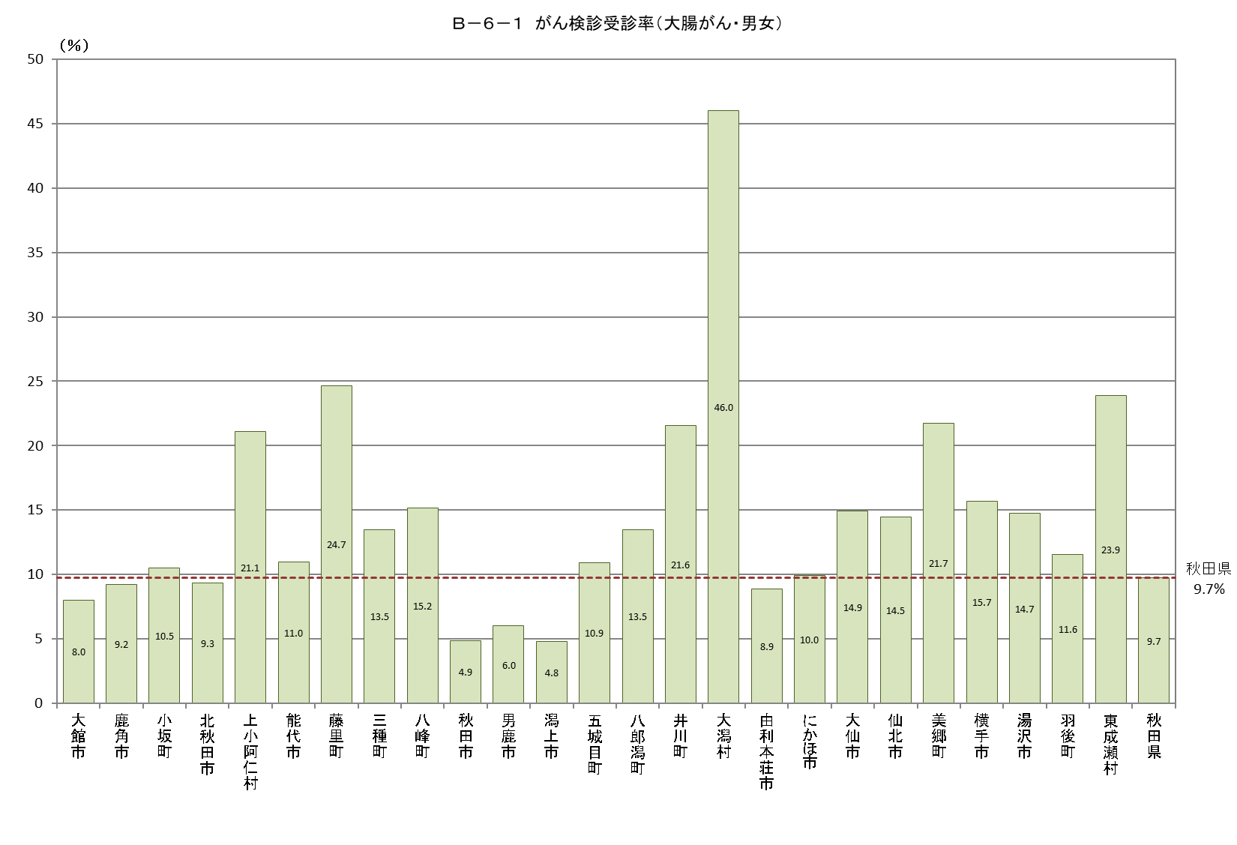
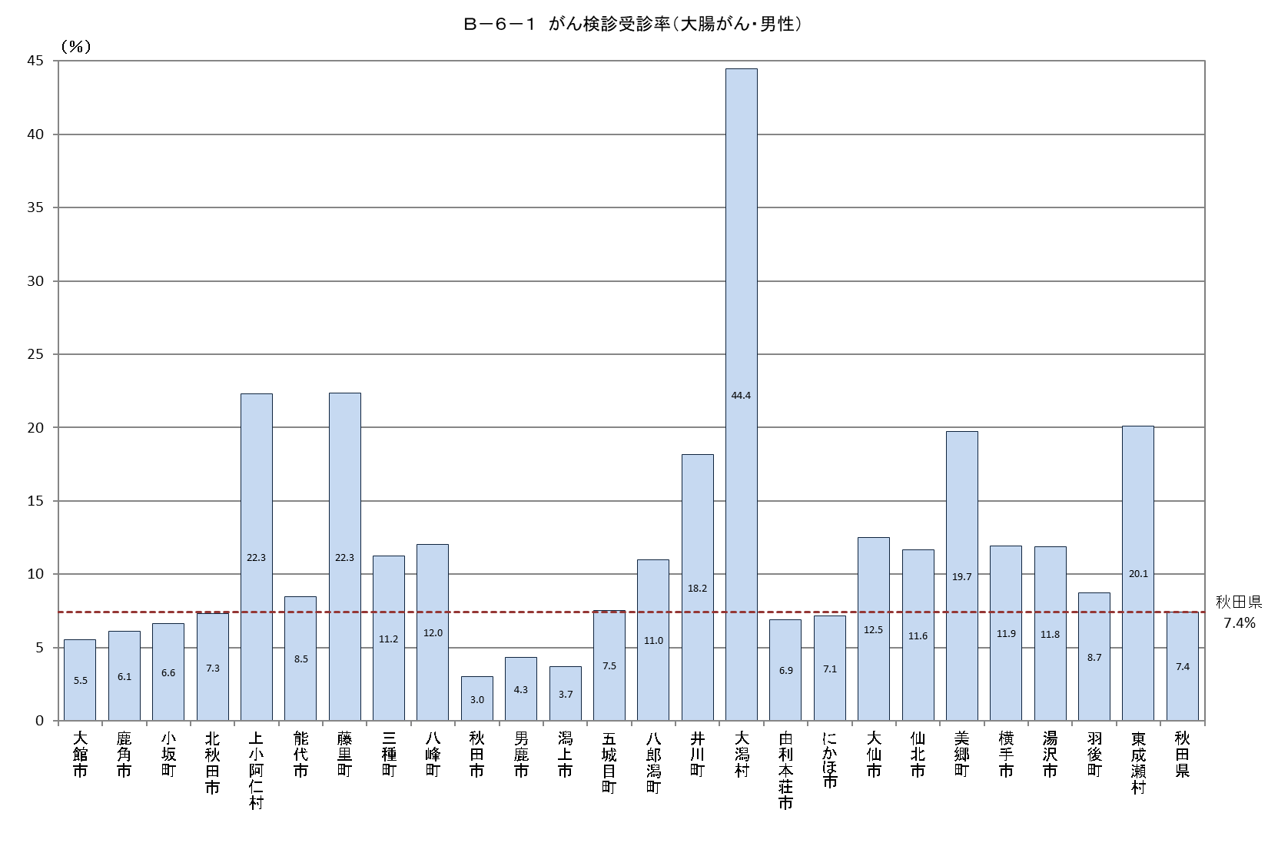
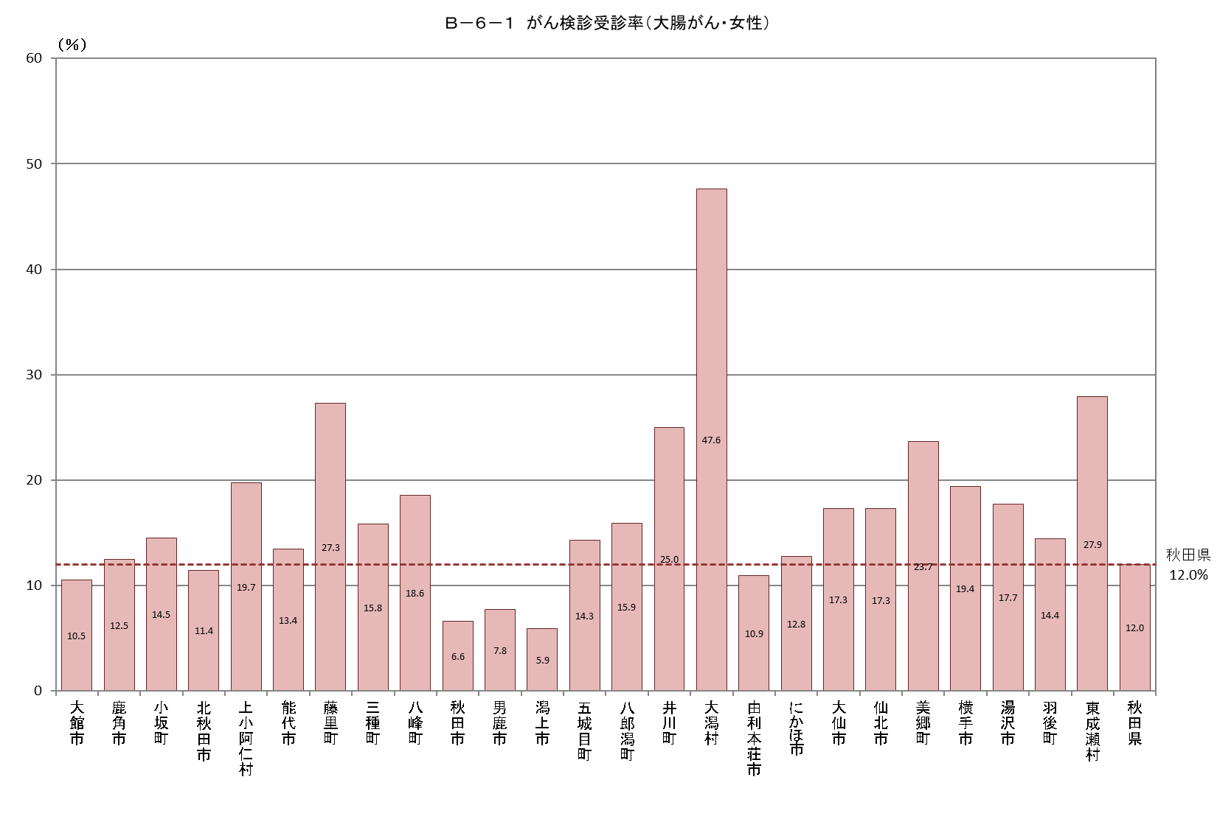
Ｂ－６－１ がん検診受診率 |  |  |  |  |  | Ｂ－６－１ がん検診受診率 |  |  |  |  |  | Ｂ－６－１ がん検診受診率
【大腸がん・男女】 |  |  |  |  | 厚生労働省地域保健・健康増進事業報告(健康増進編)市区町村表 | 【大腸がん・男性】 |  |  |  |  | 厚生労働省地域保健・健康増進事業報告(健康増進編)市区町村表 | 【大腸がん・女性】 |  |  |  |  | 厚生労働省地域保健・健康増進事業報告(健康増進編)市区町村表
市町村 | 対象者数（人） | 受診者数（人） |  |  | 受診率（％） | 市町村 | 対象者数 | 受診者数 |  |  | 受診率（％） | 市町村 | 対象者数 | 受診者数 |  |  | 受診率（％）
 |  |  | 集団検診 | 個別検診 |  |  |  |  | 集団検診 | 個別検診 |  |  |  |  | 集団検診 | 個別検診
大館市 | 28,089 | 2,255 | 2,127 | 128 | 8.0 | 大館市 | 14,025 | 776 | 709 | 67 | 5.5 | 大館市 | 14,064 | 1,479 | 1,418 | 61 | 10.5
鹿角市 | 11,942 | 1,101 | 1,101 | 0 | 9.2 | 鹿角市 | 6,075 | 370 | 370 | 0 | 6.1 | 鹿角市 | 5,867 | 731 | 731 | 0 | 12.5
小坂町 | 1,908 | 201 | 201 | 0 | 10.5 | 小坂町 | 963 | 64 | 64 | 0 | 6.6 | 小坂町 | 945 | 137 | 137 | 0 | 14.5
北秋田市 | 11,693 | 1,092 | 1,092 | 0 | 9.3 | 北秋田市 | 5,930 | 433 | 433 | 0 | 7.3 | 北秋田市 | 5,763 | 659 | 659 | 0 | 11.4
上小阿仁村 | 796 | 168 | 163 | 5 | 21.1 | 上小阿仁村 | 426 | 95 | 94 | 1 | 22.3 | 上小阿仁村 | 370 | 73 | 69 | 4 | 19.7
能代市 | 20,859 | 2,290 | 1,219 | 1,071 | 11.0 | 能代市 | 10,284 | 870 | 538 | 332 | 8.5 | 能代市 | 10,575 | 1,420 | 681 | 739 | 13.4
藤里町 | 1,248 | 308 | 250 | 58 | 24.7 | 藤里町 | 658 | 147 | 119 | 28 | 22.3 | 藤里町 | 590 | 161 | 131 | 30 | 27.3
三種町 | 6,309 | 851 | 851 | 0 | 13.5 | 三種町 | 3,196 | 359 | 359 | 0 | 11.2 | 三種町 | 3,113 | 492 | 492 | 0 | 15.8
八峰町 | 2,805 | 425 | 187 | 238 | 15.2 | 八峰町 | 1,464 | 176 | 76 | 100 | 12.0 | 八峰町 | 1,341 | 249 | 111 | 138 | 18.6
秋田市 | 126,511 | 6,146 | 1,190 | 4,956 | 4.9 | 秋田市 | 61,578 | 1,851 | 432 | 1,419 | 3.0 | 秋田市 | 64,933 | 4,295 | 758 | 3,537 | 6.6
男鹿市 | 10,683 | 642 | 642 | 0 | 6.0 | 男鹿市 | 5,450 | 236 | 236 | 0 | 4.3 | 男鹿市 | 5,233 | 406 | 406 | 0 | 7.8
潟上市 | 13,802 | 665 | 665 | 0 | 4.8 | 潟上市 | 6,816 | 252 | 252 | 0 | 3.7 | 潟上市 | 6,986 | 413 | 413 | 0 | 5.9
五城目町 | 3,539 | 386 | 386 | 0 | 10.9 | 五城目町 | 1,779 | 134 | 134 | 0 | 7.5 | 五城目町 | 1,760 | 252 | 252 | 0 | 14.3
八郎潟町 | 2,351 | 317 | 317 | 0 | 13.5 | 八郎潟町 | 1,156 | 127 | 127 | 0 | 11.0 | 八郎潟町 | 1,195 | 190 | 190 | 0 | 15.9
井川町 | 1,876 | 405 | 405 | 0 | 21.6 | 井川町 | 936 | 170 | 170 | 0 | 18.2 | 井川町 | 940 | 235 | 235 | 0 | 25.0
大潟村 | 1,136 | 523 | 523 | 0 | 46.0 | 大潟村 | 567 | 252 | 252 | 0 | 44.4 | 大潟村 | 569 | 271 | 271 | 0 | 47.6
由利本荘市 | 30,587 | 2,723 | 2,723 | 0 | 8.9 | 由利本荘市 | 15,335 | 1,058 | 1,058 | 0 | 6.9 | 由利本荘市 | 15,252 | 1,665 | 1,665 | 0 | 10.9
にかほ市 | 9,677 | 963 | 963 | 0 | 10.0 | にかほ市 | 4,854 | 347 | 347 | 0 | 7.1 | にかほ市 | 4,823 | 616 | 616 | 0 | 12.8
大仙市 | 32,566 | 4,860 | 4,860 | 0 | 14.9 | 大仙市 | 16,078 | 2,008 | 2,008 | 0 | 12.5 | 大仙市 | 16,488 | 2,852 | 2,852 | 0 | 17.3
仙北市 | 10,274 | 1,487 | 1,487 | 0 | 14.5 | 仙北市 | 5,118 | 596 | 596 | 0 | 11.6 | 仙北市 | 5,156 | 891 | 891 | 0 | 17.3
美郷町 | 7,771 | 1,689 | 1,689 | 0 | 21.7 | 美郷町 | 3,845 | 759 | 759 | 0 | 19.7 | 美郷町 | 3,926 | 930 | 930 | 0 | 23.7
横手市 | 35,164 | 5,517 | 5,517 | 0 | 15.7 | 横手市 | 17,522 | 2,091 | 2,091 | 0 | 11.9 | 横手市 | 17,642 | 3,426 | 3,426 | 0 | 19.4
湯沢市 | 18,071 | 2,664 | 2,664 | 0 | 14.7 | 湯沢市 | 9,199 | 1,090 | 1,090 | 0 | 11.8 | 湯沢市 | 8,872 | 1,574 | 1,574 | 0 | 17.7
羽後町 | 5,967 | 691 | 691 | 0 | 11.6 | 羽後町 | 2,991 | 261 | 261 | 0 | 8.7 | 羽後町 | 2,976 | 430 | 430 | 0 | 14.4
東成瀬村 | 991 | 237 | 237 | 0 | 23.9 | 東成瀬村 | 507 | 102 | 102 | 0 | 20.1 | 東成瀬村 | 484 | 135 | 135 | 0 | 27.9
秋田県 | 396,615 | 38,606 | 32,150 | 6,456 | 9.7 | 秋田県 | 196,752 | 14,624 | 12,677 | 1,947 | 7.4 | 秋田県 | 199,863 | 23,982 | 19,473 | 4,509 | 12.0

Ｂ－６－１がん検診_肺
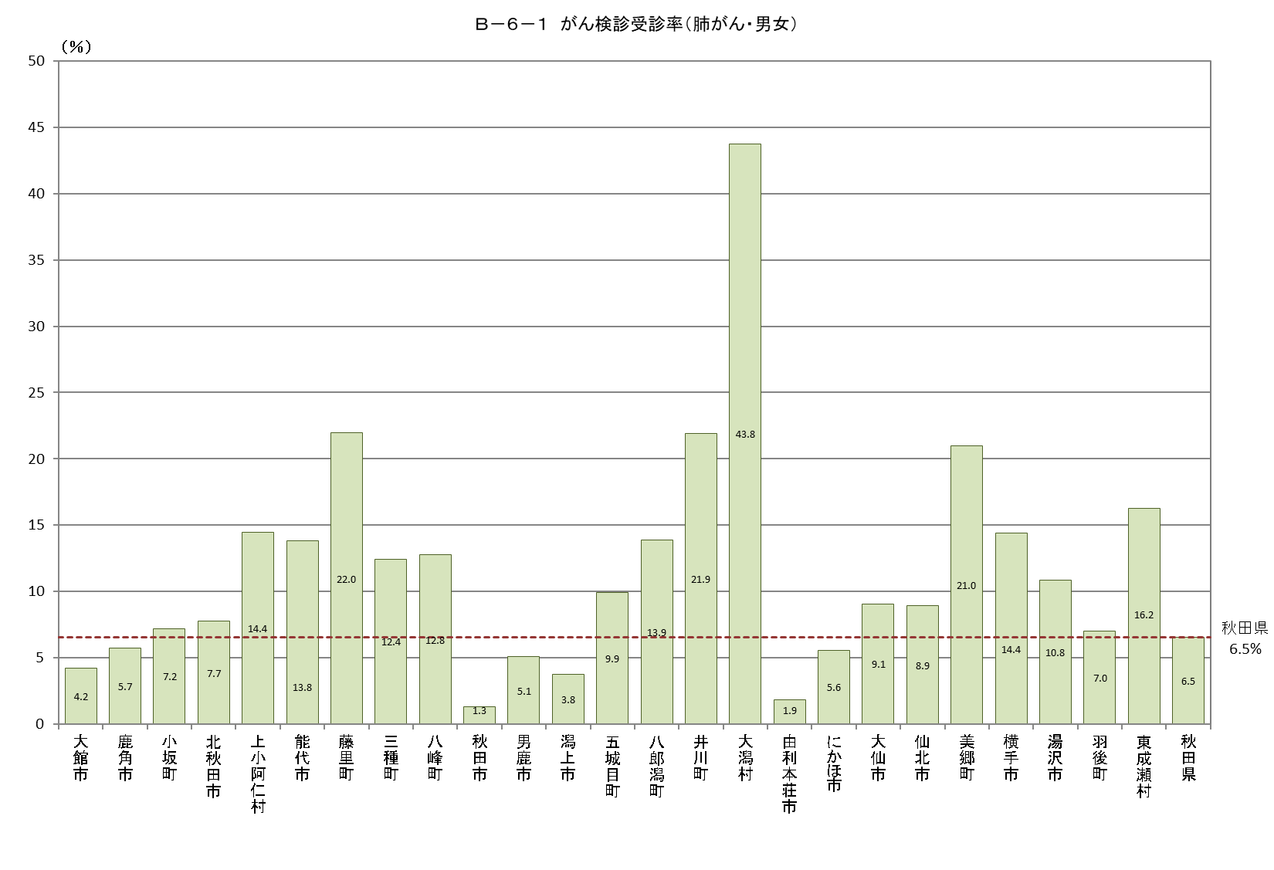
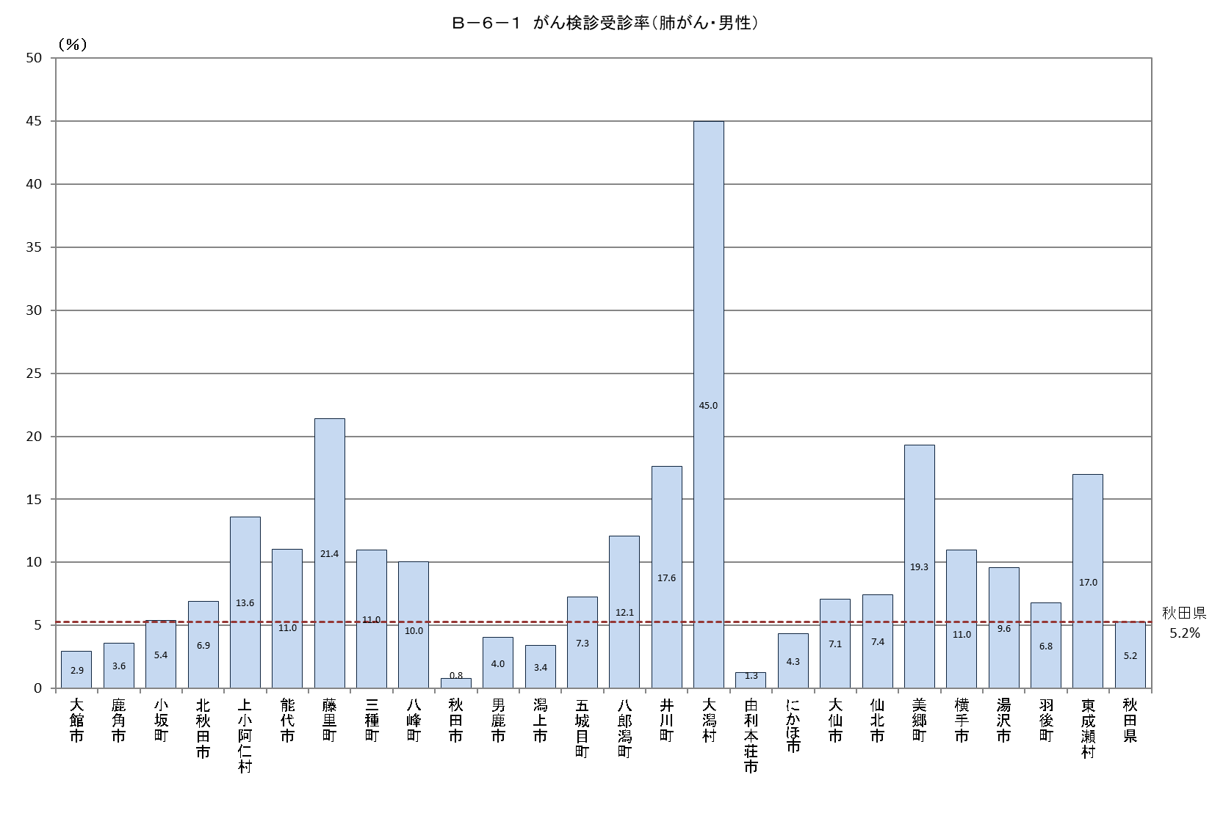
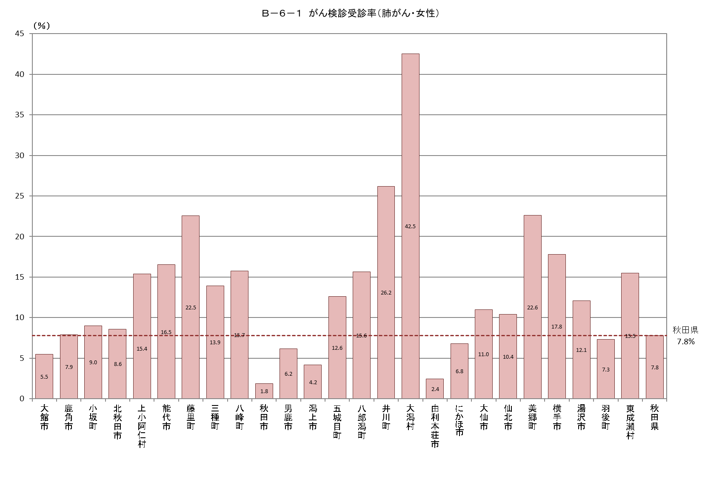
Ｂ－６－１ がん検診受診率 |  |  |  |  |  | Ｂ－６－１ がん検診受診率 |  |  |  |  |  | Ｂ－６－１ がん検診受診率
【肺がん・男女】 |  |  |  |  | 厚生労働省地域保健・健康増進事業報告(健康増進編)市区町村表 | 【肺がん・男性】 |  |  |  |  | 厚生労働省地域保健・健康増進事業報告(健康増進編)市区町村表 | 【肺がん・女性】 |  |  |  |  | 厚生労働省地域保健・健康増進事業報告(健康増進編)市区町村表
市町村 | 対象者数（人） | 受診者数（人） |  |  | 受診率（％） | 市町村 | 対象者数 | 受診者数 |  |  | 受診率（％） | 市町村 | 対象者数 | 受診者数 |  |  | 受診率（％）
 |  |  | 集団検診 | 個別検診 |  |  |  |  | 集団検診 | 個別検診 |  |  |  |  | 集団検診 | 個別検診
大館市 | 28,089 | 1,182 | 1,182 | 0 | 4.2 | 大館市 | 14,025 | 411 | 411 | 0 | 2.9 | 大館市 | 14,064 | 771 | 771 | 0 | 5.5
鹿角市 | 11,942 | 683 | 683 | 0 | 5.7 | 鹿角市 | 6,075 | 219 | 219 | 0 | 3.6 | 鹿角市 | 5,867 | 464 | 464 | 0 | 7.9
小坂町 | 1,908 | 137 | 137 | 0 | 7.2 | 小坂町 | 963 | 52 | 52 | 0 | 5.4 | 小坂町 | 945 | 85 | 85 | 0 | 9.0
北秋田市 | 11,693 | 906 | 906 | 0 | 7.7 | 北秋田市 | 5,930 | 411 | 411 | 0 | 6.9 | 北秋田市 | 5,763 | 495 | 495 | 0 | 8.6
上小阿仁村 | 796 | 115 | 110 | 5 | 14.4 | 上小阿仁村 | 426 | 58 | 57 | 1 | 13.6 | 上小阿仁村 | 370 | 57 | 53 | 4 | 15.4
能代市 | 20,859 | 2,883 | 1,969 | 914 | 13.8 | 能代市 | 10,284 | 1,136 | 863 | 273 | 11.0 | 能代市 | 10,575 | 1,747 | 1,106 | 641 | 16.5
藤里町 | 1,248 | 274 | 219 | 55 | 22.0 | 藤里町 | 658 | 141 | 112 | 29 | 21.4 | 藤里町 | 590 | 133 | 107 | 26 | 22.5
三種町 | 6,309 | 785 | 785 | 0 | 12.4 | 三種町 | 3,196 | 351 | 351 | 0 | 11.0 | 三種町 | 3,113 | 434 | 434 | 0 | 13.9
八峰町 | 2,805 | 358 | 169 | 189 | 12.8 | 八峰町 | 1,464 | 147 | 77 | 70 | 10.0 | 八峰町 | 1,341 | 211 | 92 | 119 | 15.7
秋田市 | 126,511 | 1,692 | 1,692 | 0 | 1.3 | 秋田市 | 61,578 | 494 | 494 | 0 | 0.8 | 秋田市 | 64,933 | 1,198 | 1,198 | 0 | 1.8
男鹿市 | 10,683 | 542 | 542 | 0 | 5.1 | 男鹿市 | 5,450 | 220 | 220 | 0 | 4.0 | 男鹿市 | 5,233 | 322 | 322 | 0 | 6.2
潟上市 | 13,802 | 521 | 521 | 0 | 3.8 | 潟上市 | 6,816 | 231 | 231 | 0 | 3.4 | 潟上市 | 6,986 | 290 | 290 | 0 | 4.2
五城目町 | 3,539 | 351 | 351 | 0 | 9.9 | 五城目町 | 1,779 | 129 | 129 | 0 | 7.3 | 五城目町 | 1,760 | 222 | 222 | 0 | 12.6
八郎潟町 | 2,351 | 327 | 327 | 0 | 13.9 | 八郎潟町 | 1,156 | 140 | 140 | 0 | 12.1 | 八郎潟町 | 1,195 | 187 | 187 | 0 | 15.6
井川町 | 1,876 | 411 | 411 | 0 | 21.9 | 井川町 | 936 | 165 | 165 | 0 | 17.6 | 井川町 | 940 | 246 | 246 | 0 | 26.2
大潟村 | 1,136 | 497 | 497 | 0 | 43.8 | 大潟村 | 567 | 255 | 255 | 0 | 45.0 | 大潟村 | 569 | 242 | 242 | 0 | 42.5
由利本荘市 | 30,587 | 566 | 566 | 0 | 1.9 | 由利本荘市 | 15,335 | 195 | 195 | 0 | 1.3 | 由利本荘市 | 15,252 | 371 | 371 | 0 | 2.4
にかほ市 | 9,677 | 539 | 539 | 0 | 5.6 | にかほ市 | 4,854 | 211 | 211 | 0 | 4.3 | にかほ市 | 4,823 | 328 | 328 | 0 | 6.8
大仙市 | 32,566 | 2,948 | 2,948 | 0 | 9.1 | 大仙市 | 16,078 | 1,138 | 1,138 | 0 | 7.1 | 大仙市 | 16,488 | 1,810 | 1,810 | 0 | 11.0
仙北市 | 10,274 | 916 | 916 | 0 | 8.9 | 仙北市 | 5,118 | 380 | 380 | 0 | 7.4 | 仙北市 | 5,156 | 536 | 536 | 0 | 10.4
美郷町 | 7,771 | 1,630 | 1,630 | 0 | 21.0 | 美郷町 | 3,845 | 743 | 743 | 0 | 19.3 | 美郷町 | 3,926 | 887 | 887 | 0 | 22.6
横手市 | 35,164 | 5,063 | 5,063 | 0 | 14.4 | 横手市 | 17,522 | 1,924 | 1,924 | 0 | 11.0 | 横手市 | 17,642 | 3,139 | 3,139 | 0 | 17.8
湯沢市 | 18,071 | 1,957 | 1,957 | 0 | 10.8 | 湯沢市 | 9,199 | 884 | 884 | 0 | 9.6 | 湯沢市 | 8,872 | 1,073 | 1,073 | 0 | 12.1
羽後町 | 5,967 | 420 | 420 | 0 | 7.0 | 羽後町 | 2,991 | 203 | 203 | 0 | 6.8 | 羽後町 | 2,976 | 217 | 217 | 0 | 7.3
東成瀬村 | 991 | 161 | 161 | 0 | 16.2 | 東成瀬村 | 507 | 86 | 86 | 0 | 17.0 | 東成瀬村 | 484 | 75 | 75 | 0 | 15.5
秋田県 | 396,615 | 25,864 | 24,701 | 1,163 | 6.5 | 秋田県 | 196,752 | 10,324 | 9,951 | 373 | 5.2 | 秋田県 | 199,863 | 15,540 | 14,750 | 790 | 7.8

Ｂ－６－１がん検診_子宮
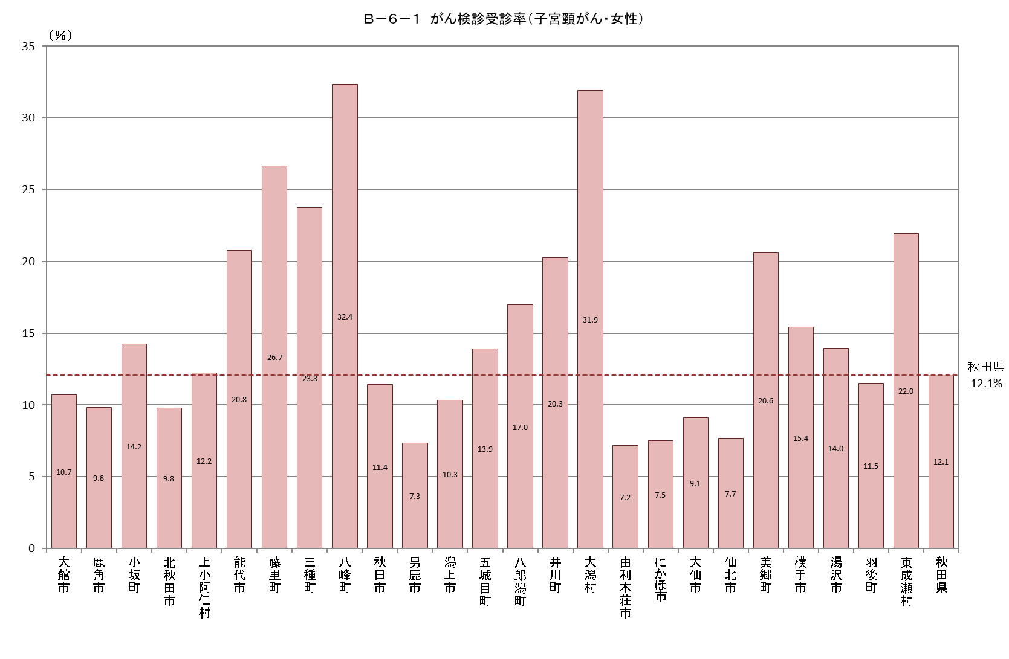
Ｂ－６－１ がん検診受診率
【子宮頸がん・女性】 |  |  |  |  |  |  |  |  |  |  |  | 厚生労働省地域保健・健康増進事業報告(健康増進編)市区町村表
市町村 | 対象者数（人） | 受診者数（人） |  |  |  | 受診率（％） | 令和２年度受診者数 |  | 令和３年度受診者数 |  | 連続受診者数
 |  |  | 令和２年度 | 令和３年度 | 連続 |  | 集団検診 | 個別検診 | 集団検診 | 個別検診 | 集団検診 | 個別検診
大館市 | 19,160 | 2,052 | 1,054 | 1,211 | 213 | 10.7 | 0 | 1,054 | 286 | 925 | 43 | 170
鹿角市 | 7,713 | 757 | 534 | 466 | 243 | 9.8 | 534 | 0 | 466 | 0 | 243 | 0
小坂町 | 1,188 | 169 | 90 | 105 | 26 | 14.2 | 48 | 42 | 70 | 35 | 0 | 26
北秋田市 | 7,521 | 736 | 392 | 399 | 55 | 9.8 | 241 | 151 | 257 | 142 | 18 | 37
上小阿仁村 | 442 | 54 | 24 | 33 | 3 | 12.2 | 19 | 5 | 25 | 8 | 2 | 1
能代市 | 13,912 | 2,888 | 1,767 | 1,804 | 683 | 20.8 | 349 | 1,418 | 379 | 1,425 | 68 | 615
藤里町 | 739 | 197 | 150 | 141 | 94 | 26.7 | 53 | 97 | 47 | 94 | 31 | 63
三種町 | 4,000 | 951 | 651 | 618 | 318 | 23.8 | 587 | 64 | 565 | 53 | 292 | 26
八峰町 | 1,675 | 542 | 343 | 358 | 159 | 32.4 | 0 | 343 | 87 | 271 | 10 | 149
秋田市 | 92,694 | 10,576 | 5,613 | 5,621 | 658 | 11.4 | 0 | 5,613 | 46 | 5,575 | 0 | 658
男鹿市 | 6,694 | 491 | 241 | 316 | 66 | 7.3 | 0 | 241 | 82 | 234 | 5 | 61
潟上市 | 9,629 | 994 | 611 | 650 | 267 | 10.3 | 0 | 611 | 0 | 650 | 0 | 267
五城目町 | 2,249 | 313 | 106 | 269 | 62 | 13.9 | 0 | 106 | 194 | 75 | 19 | 43
八郎潟町 | 1,556 | 264 | 80 | 232 | 48 | 17.0 | 0 | 80 | 152 | 80 | 5 | 43
井川町 | 1,200 | 243 | 194 | 153 | 104 | 20.3 | 127 | 67 | 105 | 48 | 75 | 29
大潟村 | 789 | 252 | 184 | 208 | 140 | 31.9 | 145 | 39 | 173 | 35 | 115 | 25
由利本荘市 | 20,772 | 1,492 | 751 | 765 | 24 | 7.2 | 475 | 276 | 476 | 289 | 6 | 18
にかほ市 | 6,282 | 473 | 59 | 433 | 19 | 7.5 | 0 | 59 | 274 | 159 | 1 | 18
大仙市 | 22,443 | 2,043 | 1,119 | 1,444 | 520 | 9.1 | 495 | 624 | 633 | 811 | 48 | 472
仙北市 | 6,772 | 520 | 299 | 307 | 86 | 7.7 | 73 | 226 | 68 | 239 | 5 | 81
美郷町 | 5,282 | 1,088 | 609 | 632 | 153 | 20.6 | 464 | 145 | 505 | 127 | 91 | 62
横手市 | 23,857 | 3,684 | 1,766 | 2,561 | 643 | 15.4 | 1,742 | 24 | 2,536 | 25 | 642 | 1
湯沢市 | 11,573 | 1,616 | 729 | 938 | 51 | 14.0 | 718 | 11 | 929 | 9 | 51 | 0
羽後町 | 3,913 | 450 | 235 | 252 | 37 | 11.5 | 157 | 78 | 169 | 83 | 6 | 31
東成瀬村 | 651 | 143 | 82 | 71 | 10 | 22.0 | 70 | 12 | 56 | 15 | 3 | 7
秋田県 | 272,706 | 32,988 | 17,683 | 19,987 | 4,682 | 12.1 | 6,297 | 11,386 | 8,580 | 11,407 | 1,779 | 2,903

Ｂ－６－１がん検診_乳
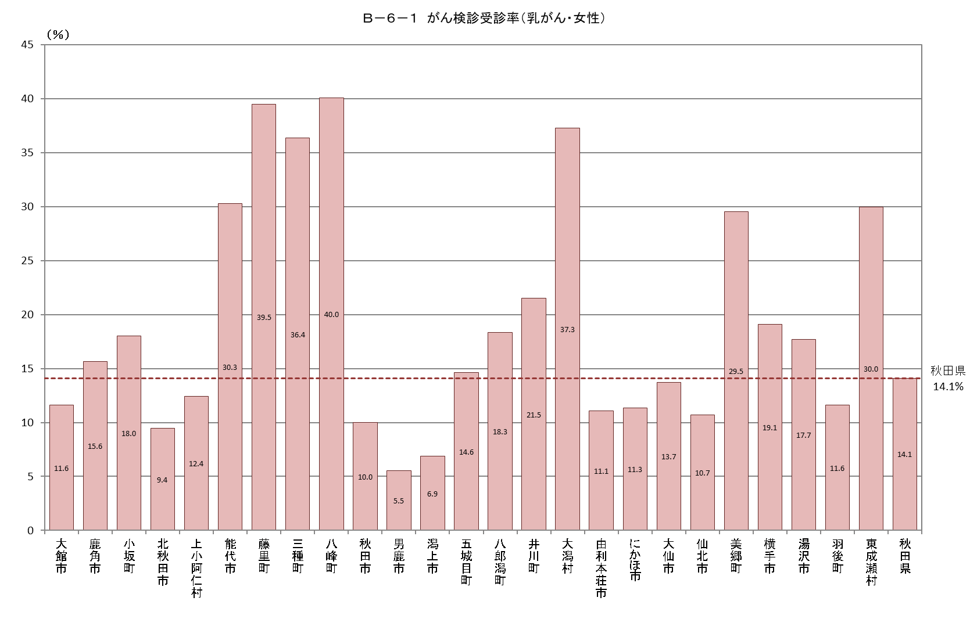
Ｂ－６－１ がん検診受診率
【乳がん・女性】 |  |  |  |  |  |  |  |  |  |  |  | 厚生労働省地域保健・健康増進事業報告(健康増進編)市区町村表
市町村 | 対象者数（人） | 受診者数（人） |  |  |  | 受診率（％） | 令和２年度受診者数 |  | 令和３年度受診者数 |  | 連続受診者数
 |  |  | 令和２年度 | 令和３年度 | 連続 |  | 集団検診 | 個別検診 | 集団検診 | 個別検診 | 集団検診 | 個別検診
大館市 | 14,064 | 1,630 | 763 | 1,075 | 208 | 11.6 | 0 | 763 | 472 | 603 | 55 | 153
鹿角市 | 5,867 | 918 | 488 | 431 | 1 | 15.6 | 488 | 0 | 431 | 0 | 1 | 0
小坂町 | 945 | 170 | 72 | 98 | 0 | 18.0 | 72 | 0 | 98 | 0 | 0 | 0
北秋田市 | 5,763 | 544 | 265 | 279 | 0 | 9.4 | 206 | 59 | 212 | 67 | 0 | 0
上小阿仁村 | 370 | 46 | 21 | 26 | 1 | 12.4 | 21 | 0 | 21 | 5 | 1 | 0
能代市 | 10,575 | 3,205 | 2,083 | 2,163 | 1,041 | 30.3 | 406 | 1,677 | 458 | 1,705 | 61 | 980
藤里町 | 590 | 233 | 180 | 171 | 118 | 39.5 | 68 | 112 | 67 | 104 | 42 | 76
三種町 | 3,113 | 1,132 | 867 | 823 | 558 | 36.4 | 815 | 52 | 782 | 41 | 547 | 11
八峰町 | 1,341 | 537 | 326 | 405 | 194 | 40.0 | 0 | 326 | 118 | 287 | 16 | 178
秋田市 | 64,933 | 6,481 | 3,213 | 3,282 | 14 | 10.0 | 33 | 3,180 | 257 | 3,025 | 7 | 7
男鹿市 | 5,233 | 290 | 108 | 191 | 9 | 5.5 | 0 | 108 | 108 | 83 | 3 | 6
潟上市 | 6,986 | 480 | 248 | 265 | 33 | 6.9 | 0 | 248 | 0 | 265 | 0 | 33
五城目町 | 1,760 | 257 | 44 | 233 | 20 | 14.6 | 0 | 44 | 216 | 17 | 14 | 6
八郎潟町 | 1,195 | 219 | 14 | 224 | 19 | 18.3 | 0 | 14 | 211 | 13 | 12 | 7
井川町 | 940 | 202 | 152 | 150 | 100 | 21.5 | 133 | 19 | 129 | 21 | 88 | 12
大潟村 | 569 | 212 | 123 | 155 | 66 | 37.3 | 114 | 9 | 143 | 12 | 63 | 3
由利本荘市 | 15,252 | 1,687 | 835 | 852 | 0 | 11.1 | 532 | 303 | 560 | 292 | 0 | 0
にかほ市 | 4,823 | 546 | 84 | 473 | 11 | 11.3 | 0 | 84 | 342 | 131 | 4 | 7
大仙市 | 16,488 | 2,263 | 1,118 | 1,428 | 283 | 13.7 | 768 | 350 | 1,160 | 268 | 129 | 154
仙北市 | 5,156 | 551 | 257 | 294 | 0 | 10.7 | 111 | 146 | 139 | 155 | 0 | 0
美郷町 | 3,926 | 1,159 | 612 | 669 | 122 | 29.5 | 576 | 36 | 641 | 28 | 110 | 12
横手市 | 17,642 | 3,366 | 1,539 | 2,362 | 535 | 19.1 | 1,444 | 95 | 2,282 | 80 | 521 | 14
湯沢市 | 8,872 | 1,571 | 751 | 828 | 8 | 17.7 | 724 | 27 | 811 | 17 | 8 | 0
羽後町 | 2,976 | 345 | 161 | 188 | 4 | 11.6 | 158 | 3 | 185 | 3 | 4 | 0
東成瀬村 | 484 | 145 | 79 | 69 | 3 | 30.0 | 77 | 2 | 66 | 3 | 3 | 0
秋田県 | 199,863 | 28,189 | 14,403 | 17,134 | 3,348 | 14.1 | 6,746 | 7,657 | 9,909 | 7,225 | 1,689 | 1,659

